KHH
 KAOHSIUNG SCHEDULE - 関西 |  |  |  |  |  |  |  |  |  |  |  | 連絡先：大阪海運 TEL：06-7730-1075/FAX：06-7730-1088

Destination: Kaohsiung, Taiwan
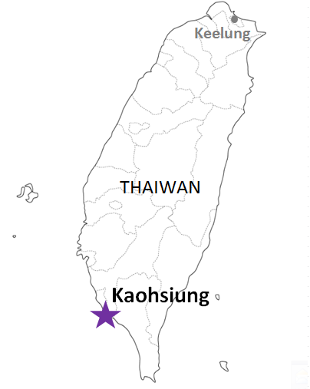
 |  |  |  |  |  |  |  |  |  |  |  |  | UPDATED : | 2026-05-20 | E
From Osaka / Kobe
VESSEL | VOY | CFS CUT |  |  |  | ETA |  | ETD |  | ETA
★本船名＝CUT日前倒し
※本船名＝本船変更
※本船名＝サービス無し
 |  | OSA |  | KOB |  | KOB |  | KOB |  | KAO

 |  |  |  |  |  |  |  | 0 DAYS |  | 4 DAYS
※YM IMPROVEMENT | 274S | 2026-05-21 | 木 | 2026-05-21 | 木 | 2026-05-24 | 日 | 2026-05-24 | 日 | 2026-05-28 | 木
HORAI BRIDGE | 224S | 2026-05-28 | 木 | 2026-05-28 | 木 | 2026-05-31 | 日 | 2026-05-31 | 日 | 2026-06-04 | 木
ご案件によってサービスやスケジュール、また搬入先が変更になる可能性があるため詳細は営業担当までご確認ください。
YM IMMENSE | 407S | 2026-06-04 | 木 | 2026-06-04 | 木 | 2026-06-07 | 日 | 2026-06-07 | 日 | 2026-06-11 | 木
YM INCEPTION | 246S | 2026-06-11 | 木 | 2026-06-11 | 木 | 2026-06-14 | 日 | 2026-06-14 | 日 | 2026-06-18 | 木
YM IMPROVEMENT | 275S | 2026-06-18 | 木 | 2026-06-18 | 木 | 2026-06-21 | 日 | 2026-06-21 | 日 | 2026-06-25 | 木
HORAI BRIDGE | 225S | 2026-06-25 | 木 | 2026-06-25 | 木 | 2026-06-28 | 日 | 2026-06-28 | 日 | 2026-07-02 | 木
注意事項
危険品は受諾出来かねますのでご了承ください。
国内消防法該当品は搬入日に指定がございます。 事前に担当者にご確認の上、外貨にてご搬入ください。
段積み不可貨物、重量物、長尺貨物、背高貨物は 受託不可もしくは追加費用が発生する場合がございます。 詳細は担当者までお問合せ下さい。
台湾向けの貨物については、B/L面上に内個数の記載が必要です。 パレット等中身が見える貨物はShipping Instruction上に 内個数の記載をお願い致します。
貨物搬入の際には、下記３点をお願い致します。 ＊貨物にケースマークを貼付 ＊送り状に"にしてつ/大阪海運営業所扱い"と記載 ＊送り状にケースマークの記載
木材を使用した梱包等については輸入地で規制がございます。 詳細は下記ご確認ください。 http://www.maff.go.jp/pps/j/konpozai/kuni/country.html
先船のスケジュール及び船名は、予告なく変更の可能性がございます。 予め御了承をお願い致します。
記載以外の仕向け地も承っております。お問合せください!

貨物搬入先 | 会社名 |  |  |  |  |  | 住所 / 保税名称
大阪 CFS | 藤原運輸株式会社J-4倉庫 |  |  |  |  |  | 大阪市住之江区南港南4-2-166 |  |  |  |  |  |  | NACCS：4IWG1
 |  |  |  |  |  |  | TEL: 06-6115-7273 FAX: 06-6612-1988
神戸 CFS | ㈱上組神戸多目的物流センター |  |  |  |  |  | 神戸市中央区港島 8-14 |  |  |  |  |  |  | NACCS：3FW50
 |  |  |  |  |  |  | TEL: 078-306-3904 FAX: 078-306-3922

